Hoja1
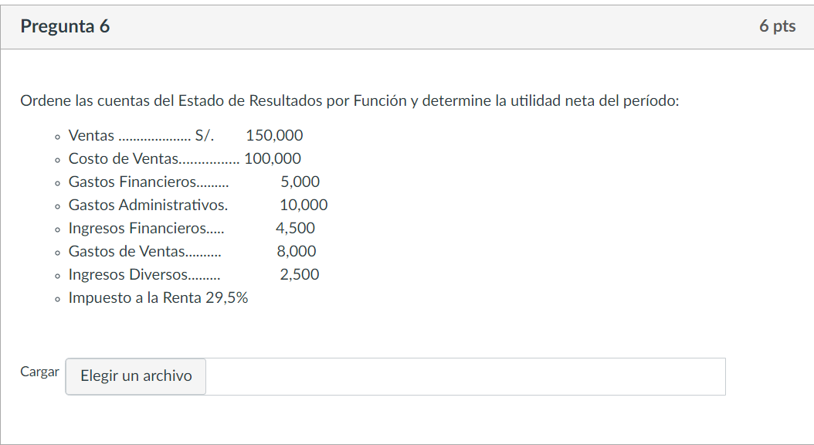
 | ESTADO DE RESULTADOS

VENTAS |  | 150,000.00
COSTOS DE VENTAS |  | -100,000.00
UTILIDAD BRUTA |  | 50,000.00

GASTOS DE VENTAS |  | -8,000.00
GASTOS ADMINISTRATIVOS |  | -10,000.00
UTILIDAD OPERATIVA |  | 32,000.00

INGRESO FINANCIERO |  | 4,500.00
GASTO FINANCIERO |  | -5,000.00
INGRESOS DIVERSOS |  | 2,500.00
UTILIDAD ANTES DEL IMP A LA RENTA |  | 34,000.00
IMPUESTO A LA RENTA(29.5%) |  | 10,030.00

UTILIDAD NETA DEL EJERCICIO |  | 23,970.00

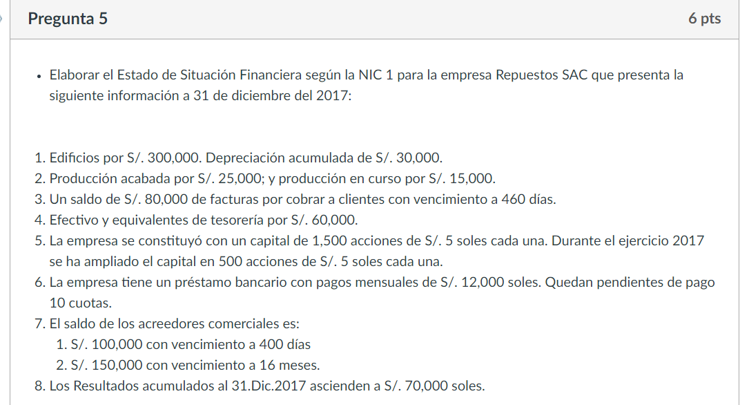

 |  |  | Estado de situacion financiera
 |  | Activo |  |  | Pasivo

 |  | Activo corriente |  |  | Pasivo corriente

 |  | 10 efectivo y equivalente de efectivo |  | 60,000.00 | 40 tributos por pagar
 |  | 12 cuentas por cobrar comerciales |  |  | 42 cuentas por pagar
 |  | 11 inversiones financieras |  |  | 45 obligaciones financieras | 120,000.00
 |  | 21 productos acabados |  | 25,000.00 | total pasivo corriente | 120,000.00
 |  | 23 productos en proceso |  | 15,000.00
 |  | 19 estimaciones de cobranza dudosa |  |  | Pasivo no corriente
 |  | 20 mercaderia |  |  | 42 cuentas por pagar | 250,000.00
 |  | total activo corriente |  | 100,000.00 | total pasivo no corriente | 250,000.00
 |  |  |  |  | total pasivo | 370,000.00
 |  | Activo no CTE |  |  | Patrimonio
 |  | 12 cuentas por cobrar comerciales |  | 80,000.00
 |  | 31 PROPIEDAD DE INVERSION |  |  | 50 capital | 10,000.00
 |  | 33 propiedad planta y equipo |  | 270,000.00
 |  | 37 activo diferido
 |  |  |  |  | 59 resultados acumulados | 70,000.00
 |  | total activo no cte |  | 350,000.00 | total patrimonio | 80,000.00

 |  | Total activo |  | 450,000.00 | total P MAS PA | 450,000.00

